Tabelle1
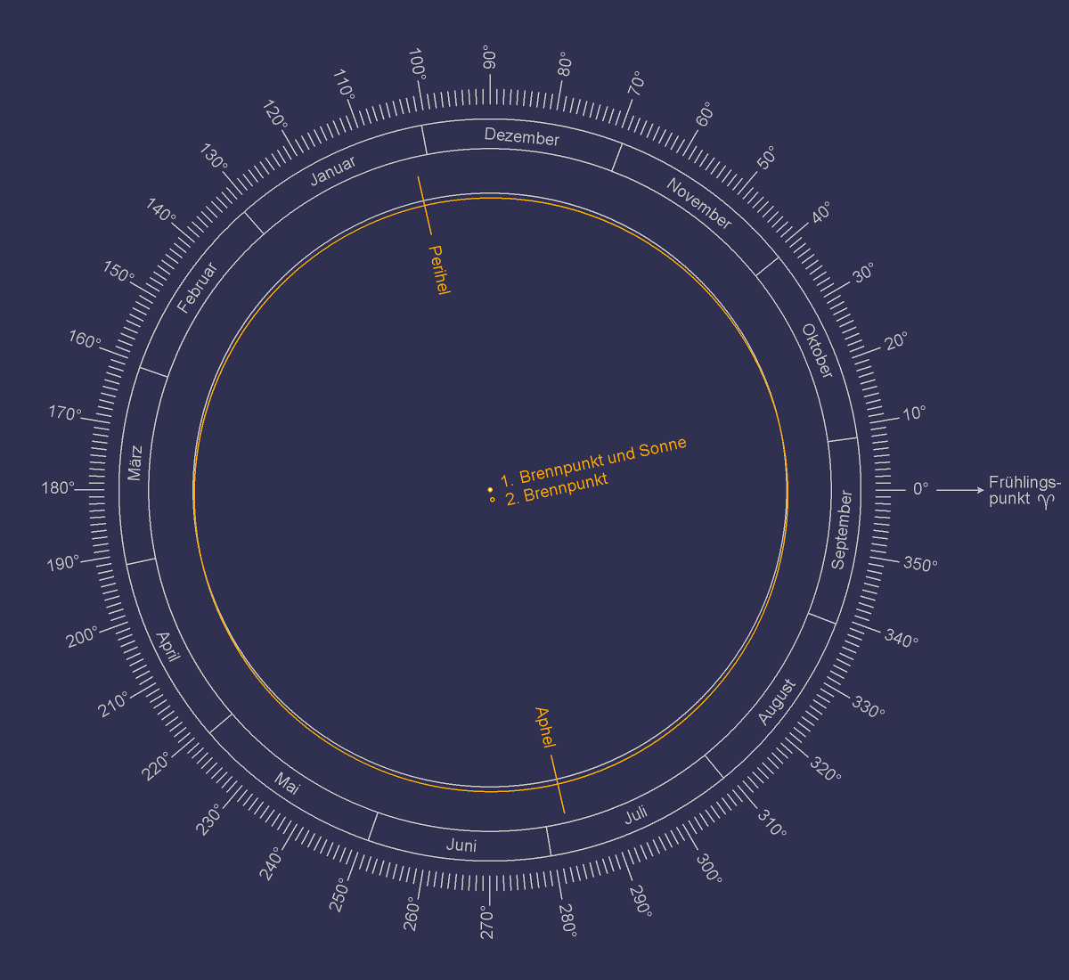
EINGABEN

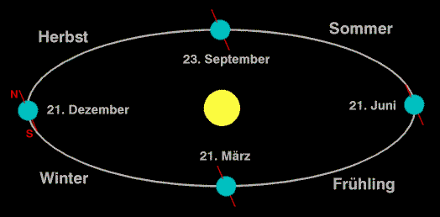
Solarkonstante S in Watt pro Quadratmetern [W/m2] | 1367
Große Halbachse a in Astronomischen Einheiten [AE] | 10 |  |  |  |  |  |  |  |  |  |  |  |  |  |  |  |  | x | y | z
Numerische Exzentrizität ε (0 <= ε <=1) | 0.0167 |  |  |  |  |  |  |  |  |  |  |  |  |  |  |  | herbst | 0 |  | 1.00
Neigung є in Grad [°] | 23.44 |  |  |  |  |  |  |  |  |  |  |  |  |  |  |  | winter |  |  | 0.00
Breitengrad L in Grad [°] | 52 |  |  |  |  |  |  |  |  |  |  |  |  |  |  |  | frühling |  |  | -1.00
BERECHNUNGEN |  |  |  |  |  |  |  |  |  |  |  |  |  |  |  |  | sommer | 0.40 | 0.91747714052 | 0.00

Neigung є in Radian [rad] | 0.41
Breitengrad L in Radian [rad] | 0.91
WERTETABELLE

 | Monat | Jahreszeit (Nordhalbkugel) | Längengrad der Erdumlaufbahn λ |  | Deklination δ |  | Stundenwinkel bei Sonnenuntergang h |  | Abstand zur Sonne r | Sonneneinstrahlung I |  | x | z
 |  |  | in Radian [rad] | in Grad [°] | in Radian [rad] | in Grad [°] | in Radian [rad] | in Grad [°] | in Astronomischen Einheiten [AE] | in Watt pro Quadratmeter pro Tag [W/m2/Tag]
GLEICHUNG |  |  |  |  | δ = sin-1( -sin є · sin λ ) |  | h = cos-1( max[ -1, min[ +1, -tan L · tan δ ] ] ) |  | r = a + ( -sin λ · a · ε ) | I = S · a2 [h · sin L · sin δ + sin h · cos L · cos δ] ) π · r2 |  | x = -sin λ · r | z = -cos λ · r

 | September | Herbstäquinoktium | 0.00 | 0 | 0.00 | 0.00 | 1.57 | 90 | 10.00 | 268 | z = 0, x = r | 0.00 | -10.00 | 1 | 0 | 0
 | Oktober | Herbst | 0.52 | 30 | -0.20 | -11.47 | 1.31 | 74.944009093 | 9.92 | 167 |  | -4.96 | -8.59 | 1 | 1 | 1
 | November | Herbst | 1.05 | 60 | -0.35 | -20.15 | 1.08 | 61.986237989 | 9.86 | 97 |  | -8.53 | -4.93 | 1 | 1 | 1
 | Dezember | Wintersonnenwende | 1.57 | 90 | -0.41 | -23.44 | 0.98 | 56.293319649 | 9.83 | 73 | z = r, x = 0 | -9.83 | 0.00 | 1 | 1 | 1
 | Januar | Winter | 2.09 | 120 | -0.35 | -20.15 | 1.08 | 61.986237989 | 9.86 | 97 |  | -8.53 | 4.93 | -1 | 1 | -1
 | Februar | Winter | 2.62 | 150 | -0.20 | -11.47 | 1.31 | 74.944009093 | 9.92 | 167 |  | -4.96 | 8.59 | -1 | 1 | -1
 | März | Frühlingsäquinoktium | 3.14 | 180 | 0.00 | 0.00 | 1.57 | 90 | 10.00 | 268 | z = 0, x = -r | 0.00 | 10.00 | -1 | 1 | -1
 | April | Frühling | 3.67 | 210 | 0.20 | 11.47 | 1.83 | 105.05599091 | 10.08 | 372 |  | 5.04 | 8.73 | -1 | -1 | 1
 | Mai | Frühling | 4.19 | 240 | 0.35 | 20.15 | 2.06 | 118.01376201 | 10.14 | 452 |  | 8.79 | 5.07 | -1 | -1 | 1
 | Juni | Sommersonnenwende | 4.71 | 270 | 0.41 | 23.44 | 2.16 | 123.70668035 | 10.17 | 483 | z = -r, x = 0 | 10.17 | 0.00 | -1 | -1 | 1
 | Juli | Sommer | 5.24 | 300 | 0.35 | 20.15 | 2.06 | 118.01376201 | 10.14 | 452 |  | 8.79 | -5.07 | 1 | -1 | -1
 | August | Sommer | 5.76 | 330 | 0.20 | 11.47 | 1.83 | 105.05599091 | 10.08 | 372 |  | 5.04 | -8.73 | 1 | -1 | -1

